Лист 1
Прайс-лист
МИР ПРЯЖИ

В валюте: руб. (курс 1).
Цены указаны на 07.08.2020

№ | Номенклатура/ Характеристика номенклатуры | Описание | Изображение | Артикул | Цена | Ед. | Остаток | Ссылка на сайт
 | Алтайская, пряжа для ручного вязания | Пряжа для ручного вязания "Алтайская", 100% натуральная шерсть, 250 г/400 м | 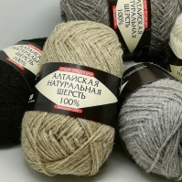 |  | 102.00 |  |  | Изображение
 | Алтайская, пряжа для ручного вязания (антрацит) |  | 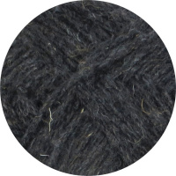 |  | 102.00 | упак | 19 | Изображение
 | Алтайская, пряжа для ручного вязания (бежевый) |  | 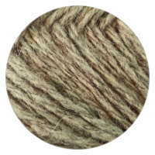 |  | 102.00 | упак | 1 | Изображение
 | Алтайская, пряжа для ручного вязания (т.коричневый) |  | 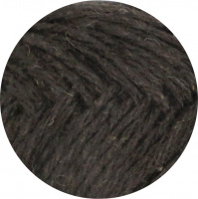 |  | 102.00 | упак | 3 | Изображение
 | Алтайская, пряжа для ручного вязания (черный) |  | 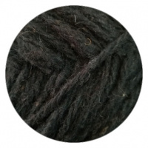 |  | 102.00 | упак | 9 | Изображение
 | Зимний уют , пряжа для ручного вязания | Пряжа "Зимний уют" 70% шерсть пуховых коз, 30% акрил, 100 г/220 м |  |  | 350.00 |  |  | Изображение
 | Зимний уют , пряжа для ручного вязания (06, красный) |  | 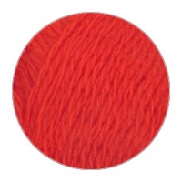 |  | 350.00 | упак | 4 | Изображение
 | Зимний уют , пряжа для ручного вязания (07, бордовый) |  | 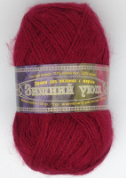 |  | 350.00 | упак | 7 | Изображение
 | Зимний уют , пряжа для ручного вязания (124, песочный) |  |  |  | 350.00 | упак | 5 | Изображение
 | Зимний уют , пряжа для ручного вязания (284, оранжевый) |  |  |  | 350.00 | упак | 35 | Изображение
 | Зимний уют , пряжа для ручного вязания (т.бежевый) |  |  |  | 350.00 | упак | 8 | Изображение
 | Зимний уют , пряжа для ручного вязания (т.маренго) |  | 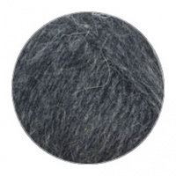 |  | 350.00 | упак | 19 | Изображение
 | Зимний уют , пряжа для ручного вязания (цикламен) |  |  |  | 350.00 | упак | 5 | Изображение
 | Комфорт, пряжа для ручного вязания | Пряжа для ручного вязания "Комфорт", 100% высокообъемный акрил, 100 г/220 м | 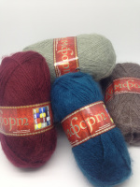 |  | 260.00 |  |  | Изображение
 | Комфорт, пряжа для ручного вязания (т.коричневый) |  | 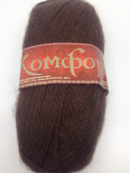 |  | 260.00 | упак | 11 | Изображение
 | Лана Бэйби, пряжа для ручного вязания | Пряжа "Лана Бэйби", 40% бамбуковое волокно, 60% премиум акрилик, 100 г/240 м | 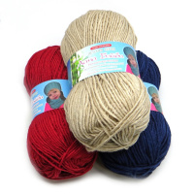 |  | 540.00 |  |  | Изображение
 | Лана Бэйби, пряжа для ручного вязания (имбирь) |  | 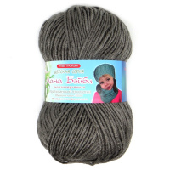 |  | 540.00 | упак | 6 | Изображение
 | Лана Бэйби, пряжа для ручного вязания (какао) |  | 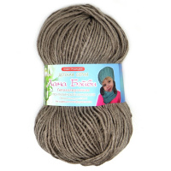 |  | 540.00 | упак | 5 | Изображение
 | Лана Бэйби, пряжа для ручного вязания (красный) |  | 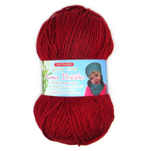 |  | 540.00 | упак | 4 | Изображение
 | Лана Бэйби, пряжа для ручного вязания (маренго) |  | 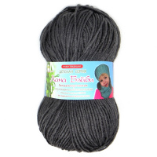 |  | 540.00 | упак | 7 | Изображение
 | Лана Бэйби, пряжа для ручного вязания (т.синий) |  | 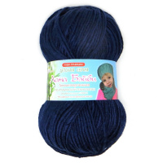 |  | 540.00 | упак | 3 | Изображение
 | Лана Бэйби, пряжа для ручного вязания (черный) |  | 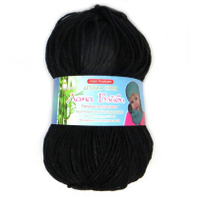 |  | 540.00 | упак | 2 | Изображение
 | Лана Бэйби, пряжа для ручного вязания (шоколад) |  | 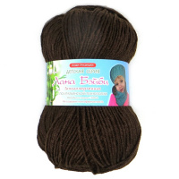 |  | 540.00 | упак | 8 | Изображение
 | Овечья+верблюжья, пряжа для ручного вязания | Пряжа для ручного вязания "Овечья+верблюжья", 30% верблюжья, 70% овечья, 100 г/250 м | 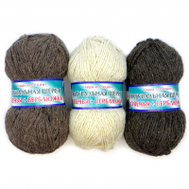 |  | 216.00 |  |  | Изображение
 | Овечья+верблюжья, пряжа для ручного вязания (т.бежевый) |  | 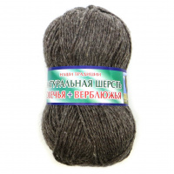 |  | 216.00 | упак | 3 | Изображение
 | Овечья+верблюжья, пряжа для ручного вязания (т.коричневый) |  | 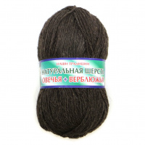 |  | 216.00 | упак | 13 | Изображение
 | Прима, пряжа для ручного вязания | Пряжа для ручного вязания "Прима", 70% хлопок, 30% вискоза, 100 г/370 м |  |  | 495.04 |  |  | Изображение
 | Прима, пряжа для ручного вязания (101, голубой) |  |  |  | 495.04 | упак | 7 | Изображение
 | СТОК, пряжа для ручного вязания | СТОК, пряжа для ручного вязания, | 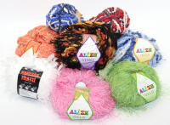 |  | 27.00 |  |  | Изображение
 | СТОК, пряжа для ручного вязания |  |  |  | 27.00 | моток | 417 | Изображение
 | Трикотажная пряжа, пряжа для ручного вязания | Трикотажная пряжа для ручного вязания, 100% хлопок | 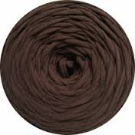 |  | 432.00 |  |  | Изображение
 | Трикотажная пряжа, пряжа для ручного вязания |  |  |  | 432.00 | кг | 20.72 | Изображение
 | Универсальная, пряжа для ручного вязания | Пряжа для ручного вязания "Универсальная", 100% акрил, 100 г/250 м | 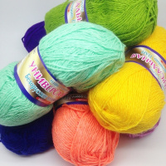 |  | 180.00 |  |  | Изображение
 | Универсальная, пряжа для ручного вязания (т.розовый) |  |  |  | 180.00 | упак | 1 | Изображение
 | Универсальная, пряжа для ручного вязания (черный) |  | 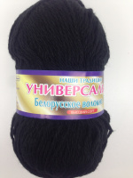 |  | 180.00 | упак | 16 | Изображение
 | Универсальная, пряжа для ручного вязания (яр.розовый) |  | 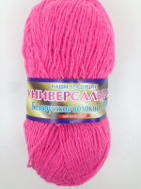 |  | 180.00 | упак | 1 | Изображение
 | Юный меринос, пряжа для ручного вязания | Пряжа для ручного вязания "Юный меринос", 40% шерсть мериносовая, 60% премиум акрилик, 100 г/260 м | 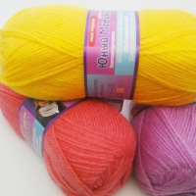 |  | 498.00 |  |  | Изображение
 | Юный меринос, пряжа для ручного вязания (1808, горчица) |  | 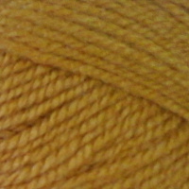 |  | 498.00 | упак | 3 | Изображение
 | Юный меринос, пряжа для ручного вязания (292, св.салат) |  | 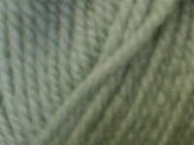 |  | 498.00 | упак | 3 | Изображение
 | Юный меринос, пряжа для ручного вязания (5054, полынь) |  | 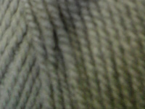 |  | 498.00 | упак | 6 | Изображение
 | Юный меринос, пряжа для ручного вязания (7106, болотный) |  | 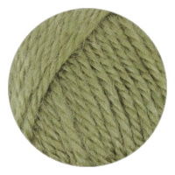 |  | 498.00 | упак | 6 | Изображение

